Brain Storming

 | Registo de Pesquisas PECI
 |  | Grupo 1
 |  | 2022-10-19

Local/Contexto | Objetivos | Tipos de Interação | Breve descrição
Fábricas, Empresas | Tornar a tomada de conhecimento relativa à Segurança no Trabalho num processo interavtivo para boa compreensão dos trabalhadores | Através de uns óculos VR seria proporcionado um ambiente de trabalho virtual onde todas as regras de segurança e boas práticas no trabalho seriam demonstradas de forma simples e não ficassem na memória como tendo sido uma burocracia que os trabalhadores assinaram. | Obrigatoriamente todos os trabalhadores, especialmente de indústrias, devem tomar conhecimento e assinar um documento relativo à Segurança no Trabalho. No entanto poucos tomam atenção aos detalhes do documento, sendo um assunto bastante importante, devia existir algo mais interativo que levasse á compreensão total dos métodos a adotar para um trabalho seguro.
Quarto Vazio | Criar um quarto ao gosto de cada um, nas dimensões reais | Pode ser usado com oculos VR ou smartphones | Criar um quarto com dimensões de tamanho real onde se pode adicionar mobiliária e acessorios. Para que o usuario possas ver as suas modificações em tamanho real. Tendo melhor noção de como o quarto irá acabar.
Ecrâ virtuais | Ter varios ecras ao mesmo tempo | N/A | Ao usar uns oculos VR pode se adicionar inumeros ecras ao seu espaço pessoal
cartografia de uma fabrica | Digitalização/mapeamento de uma fabrica | Apresentação da frabirca no interior no exterior, para agentes externos | Uso de camerãs em profundidade, sensores, entre outros dispositivos para digitalizar a fabrica.
indentificação de um objeto | indentificação de um objeto | indentificação de um objeto | indentificação de um objeto

Registo de Pesquisas

 | Registo de Pesquisas PECI
 |  |  |  | Grupo 1
 |  |  |  | 2022-10-19

Local/Contexto | Objetivos | Arquitetura global | Dispositivos | Tipos de Interação | Packages de software | Linguagens de programação | Avaliação com peritos/utilizadores | Public-domain | Site
Manipulação de Objetos sem sensores usando VR com tecnologias acessíveis | Adaptar um smartphone a óculos VR de modo a que este funcione como sendo um comando HMD | Baseada em 2 recursos AR: Cloud Anchor Plane Finding | TrackCap (ou outro dispositivo HMD) Smartphone 6DoF | 1 - "Plane Finding" para detetar a posição 6DoF do Smartphone 2 - HMD recolhe as coordenadas 6DoF com recurso a IO-tracking 3 - Utilizando "Cloud Anchor" sincroniza as coordenadas 6DoF de ambos os dispositivos 4 - O dispositivo HMD mostra um CG de uma mão nas coordenadas do smartphone | N/A |  | A posição do comando estava desalinhada com a posição atual, tornando dificil a utilização, seria possível melhorar com o pressionamento premanente de um botão do smartphone | Keisuke Hattori Tatsunori Hirai | https://dl.acm.org/doi/10.1145/3388770.3407430
Smartphone como ferramenta AR via Multi-Touch baseada no método de interações 3D | Tornar a realidade aumentada acessível a qualquer pessoa a partir de um simples smartphone | 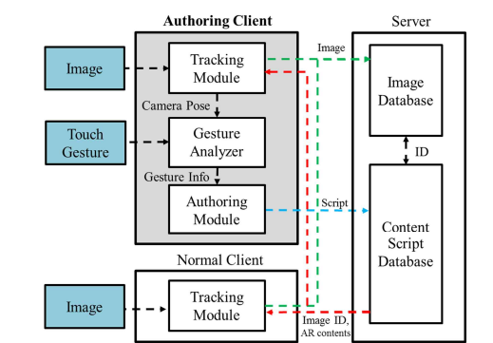 | Smartphone Unity3D | 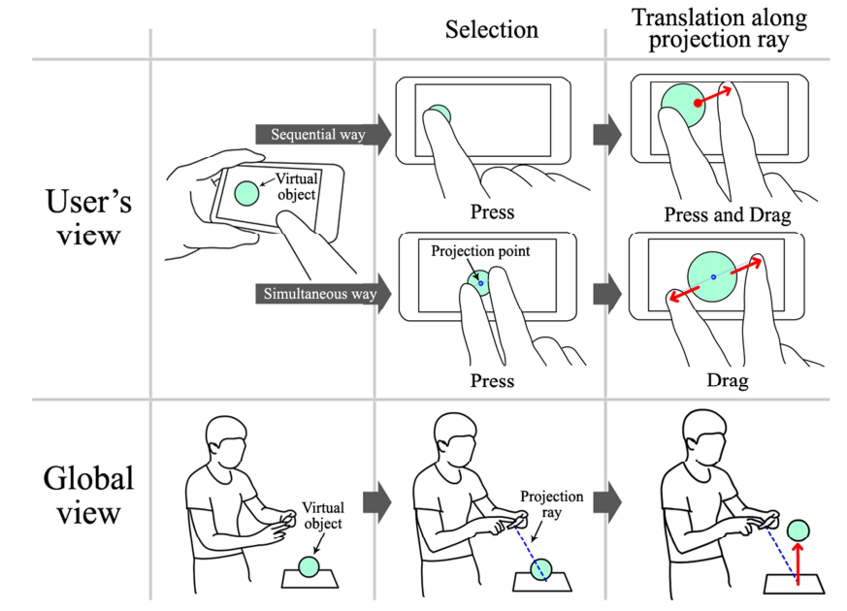 | N/A | C ++ C# Java | A simulação demonstrou que este método interativo fornece uma forma fácil, acessível e conveniente a todos para manipular objetos virtuais, até mesmo pessoas sem qualquer experiência prévia. | Jinki Jung Jihye Hong Sungheon Park Hyun S. Yang | Smartphone as an augmented reality authoring tool via multi-touch based 3D interaction method | Proceedings of the 11th ACM SIGGRAPH International Conference on Virtual-Reality Continuum and its Applications in Industry
VirtualCube: An Immersive 3D Video Communication System | 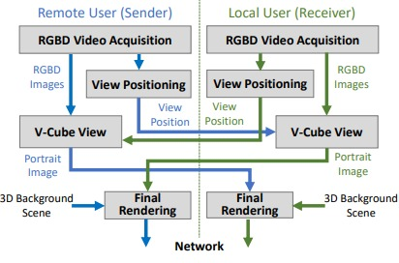 Tornar reuniões a longa distância mais pessoais e interativas |  | Sala tipo cubículo Câmeras RGBD ecrãs LCD 4k | 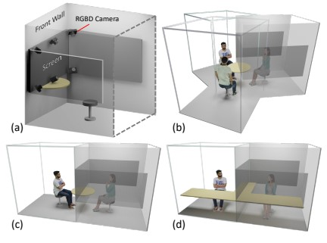 | N/A |  | Esta é uma forma nova e versátil de realizar video conferências. No entanto não tem um sistema de audio bem desenvolvido nem reconhece bem gestos complicados. | Yizhong Zhang Jiaolong Yang Zhen Liu Ruicheng Wang Guojun Chen Xin Tong Baining Guo | https://ieeexplore.ieee.org/document/9714050
Augmented Reality Application to Develop a Learning Tool for Students: Transforming Cellphones into Flashcards | Tornar a aprendizagem com flashcards mais eficiente e intuitiva | NA | Iphones Android Mobile devices | 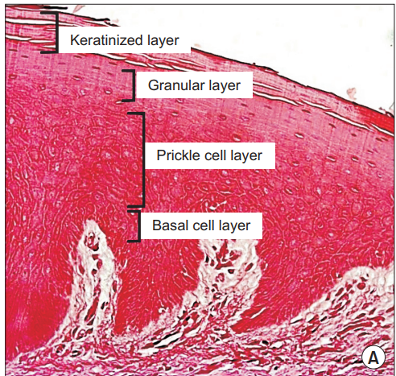 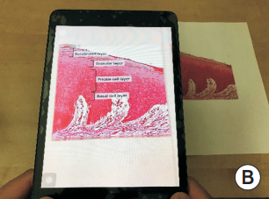 | Unity3D | C# C++ | Maneira simples e eficaz de melhorar a memorização e compreensão de conceitos, através de flashcards virtuias. | Nazlee Sharmin, Ava K. Chow | https://synapse.koreamed.org/articles/1144870?viewtype=pubreader
Realidade aumentada(Arki): Aplicação de visualização de realidade aumentada em modelos arquitetónicos | Permite experiências de Realidade Aumentada, para que seja possível visualizar, compartilhar e comunicar o design com facilidade | NA | IOS | O utlizador pode: Criar tags e anotações em 3D/AR; Visualizar cada história com camadas; Criar a iluminação com sombras em tempo real; Reproduzir animações com arquivos .fbx; Adicionar texturas para mostrar as opções do materiais utilizados; Criar novas realidades através de experiências de Realidade aumentada em grande escala. |  | NA | A tecnologia é uma grande coisa que vai realizar muitas coisas, mas a menos que tenhamos diversas visões em cima da mesa, não teremos grandes soluções. | Sahar Fikouhi | https://www.darfdesign.com/arki.html?utm_medium=website&utm_source=archdaily.com.br
Waking App: empresa de software de realidade virtual e aumentada | Permite aos utilizadores do Autodesk Revit e do Fusion 360 transformarem seus projetos 3D em realidade aumentada e realidade virtual, através de um smartphone ou tablet. | NA | Smartphone Tablet | Através de uma aplicação, os engenheiros podem entrarnos seus projetos e receber uma experiência mais "real" e tangível de suas criações. |  | NA |  | Scott Montgomerie, David Nedohin, Graham Melley | https://www.wakingapp.com/showcase-autodesk?utm_medium=website&utm_source=archdaily.com.br
Augmented reality application to support remote maintenance as a service in the Robotics industry | Permite a um técnico não especializado fazer o reparo de uma máquina da linha de montagem com a ajuda de um especialista e modelos de AR 3d. | 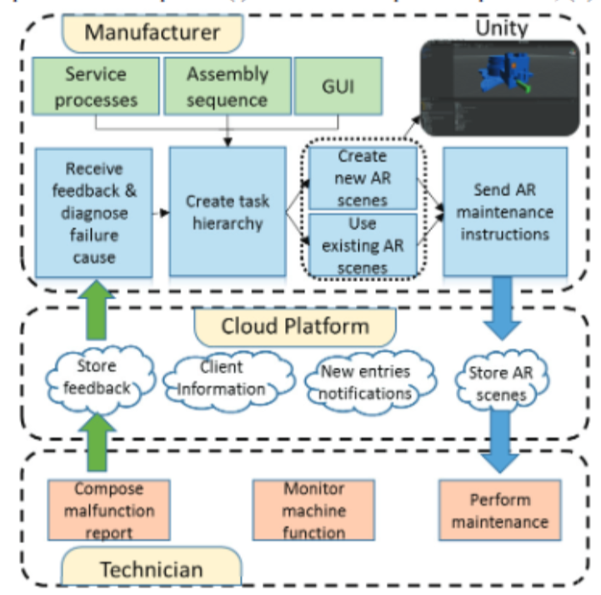 | Smartphones/Tablets AR googles | 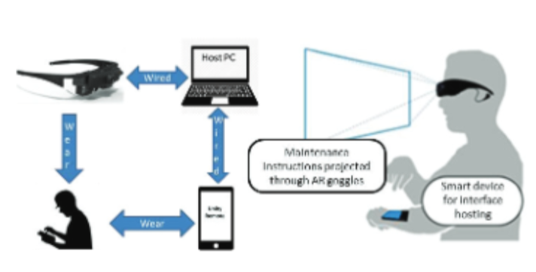 | Unity3D | C# | Na experiencia em questão o tempo utilizado diminuiu de 9 para 2 horas e de 1370$ para 150$ o que traduz um aumento na eficiencia e redução no custo da manutenção e reparo de máquinas numa linha de monstagem | D. MourtzisV. ZogopoulosE. Vlachou | https://reader.elsevier.com/reader/sd/pii/S2212827117303360?token=75695010DF8133E3E9E58C91610ED598EDBFF7E97E901869B423895C9FA8CDD0AFF941C7B9B6A07944AC70D7A54F2E6B&originRegion=eu-west-1&originCreation=20221019083855
Activity recognition from acceleration data using AR model representation and SVM | Reconhecimento de atividade humana sem uso sensores | N/A | tri-axial accelerometer Bluetooth Transmiter Personal Computer | 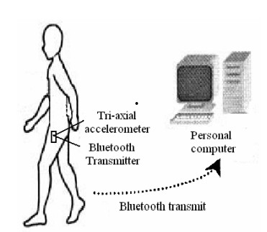 | N/A | N/A | Este novo modelo de realidade aumentada que usa sinais transmitidos pelo "Tri-axil acelarator", reconhece 4 tipo de movimentos(correr, saltar, andar , e estar parado) com 92.25% mais crediveis, do que usando metodos traditionais para captação de movimentos. | Zhen-Yu He Lian-Wen Jin | https://ieeexplore.ieee.org/document/4620779
Automatic Navigation and Landing of an Indoor AR. Drone Quadrotor Using ArUco Marker and Inertial Sensors | Aterramento de drones sem intervenção do homem em um local especifico dentro de edeficios. | N/A | ArUco Drone de baixo de custo IMU Sensor vision sensor | 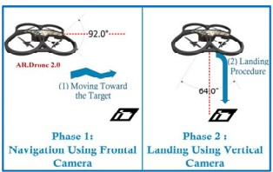 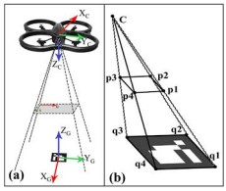 | N/A | N/A | Este metodo tem resultados aceitaveis especialmente tendo em conta que o drone e de baixo custo | Mohammad Fattahi Sani Ghader Karimian | https://ieeexplore.ieee.org/abstract/document/8270408
WebPoseEstimator: A Fundamental and Flexible Pose Estimation Framework for Mobile Web AR | Com base numa câmara e alguns sensores tem por objetivo, baseando-se em APIs desenvolvidas em liguagens acessiveis, fazer o tracking de movimentos e consequentemente mostrar os mesmos num ambiente virtualizado |  | Camara Smartphone IMU Sensor | 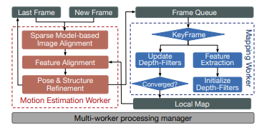 | 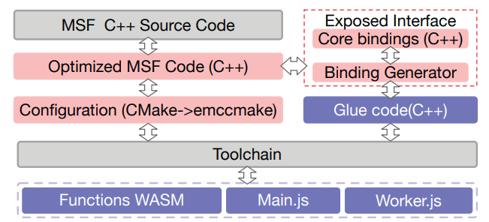 | WASM C++ JavaScript HTML | A ferramenta desenvolvida teve ótimos resultados, deve destacar-se o facto de ter sido desenvolvida adaptando linguagens de facil acesso, tornando o tracking de movimentos/poses mais acessível a qualquer pessoa. | Yakun Huang Xiuquan Qiao Zhijie Tan Jiulin Li Jianwei Zhang | https://ieeexplore.ieee.org/stamp/stamp.jsp?tp=&arnumber=9419132

